Rapport Journalier
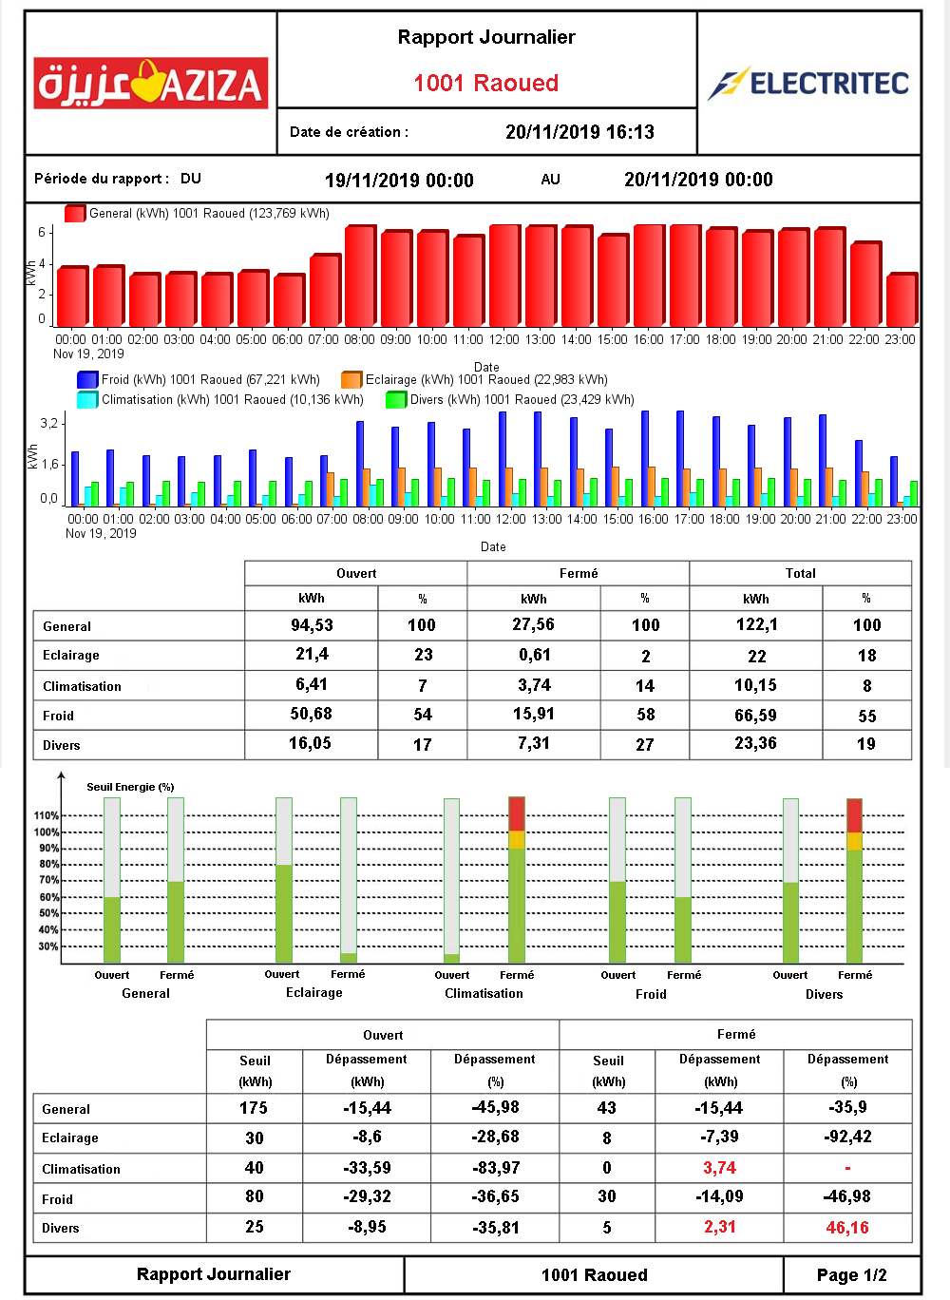
Exemple : | de |  | à
Journée AZIZA | 2019-11-19 | 8:00:00 | 2019-11-20 | 8:00:00
ouvert | 2019-11-19 | 8:00:00 | 2019-11-19 | 22:00:00
fermé | 2019-11-19 | 22:00:00 | 2019-11-20 | 7:59:00

Péridode du rapport |  | du : | 2019-11-19 | 8:00:00 | au : | 2019-11-20 | 8:00:00

Alertes
Logique d'envoi du rapport d'alerte :
Valeur surconsommation |  |  |  | 123 KWh

condition |  |  |  | envoi
Valeur surconsommation |  |  | >0 | oui
Valeur surconsommation |  |  | <0 | non

 |  |  |  | Alerte Surconsommation |  |  |  |  | Alpha Connect

 |  |  |  | Date de création : 20/11/2019 09:00
Periode de surconsommation : Du 19/11/2019 08:00 Au 20/11/2019 08:00

Code : |  |  | 1055
Magasin : |  |  | Magasin Boumhell
Valeur Surconsommation : |  |  | 123 |  |  |  |  | KWh
Nature : |  |  | Climatisation

Date | 2019-11-19 | 2019-11-19 | 2019-11-20 | 2019-11-20 | 2019-11-20 | 2019-11-20 | 2019-11-20 | 2019-11-20 | 2019-11-20 | 2019-11-20 | 2019-11-20 | Total
Heure | 22:00:00 | 23:00:00 | 1900-01-01 00:00:00 | 1900-01-01 01:00:00 | 1900-01-01 02:00:00 | 1900-01-01 03:00:00 | 1900-01-01 04:00:00 | 1900-01-01 05:00:00 | 1900-01-01 06:00:00 | 1900-01-01 07:00:00 | 1900-01-01 08:00:00
KWh | 5 | 7 | 11 | 9 | 6 | 8 | 12 | 10 | 5 | 16 | 20 | 109
Climatisation en KWh

Nature : |  | Eclairage

Date | 2019-11-20 | 2019-11-20 | 2019-11-20 | 2019-11-20 | 2019-11-20 | 2019-11-20 | 2019-11-20 | Total
Heure | 1900-01-01 00:00:00 | 1900-01-01 01:00:00 | 1900-01-01 02:00:00 | 1900-01-01 03:00:00 | 1900-01-01 04:00:00 | 1900-01-01 05:00:00 | 1900-01-01 06:00:00
KWh | 2 | 1 | 3 | 2 | 2 | 2 | 2 | 14
Eclairage en KWh

